Hoja1
DISTRUBUCIÓN Y COMPORTAMIENTO MULTIPARAMETRO - PERCENTIL COMPARATIVO CONSOLIDADO 2025 Vs ENERO 2026

COLOR |  | CLORUROS
CONSOLIDADO ANUAL 2025 | ENERO 2026 | CONSOLIDADO ANUAL 2025 | ENERO 2026
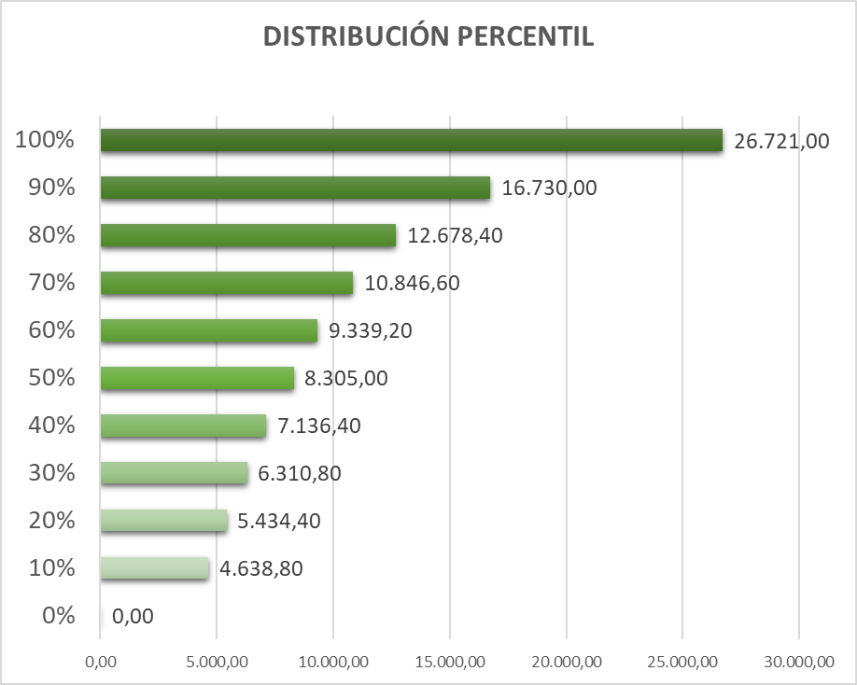 | 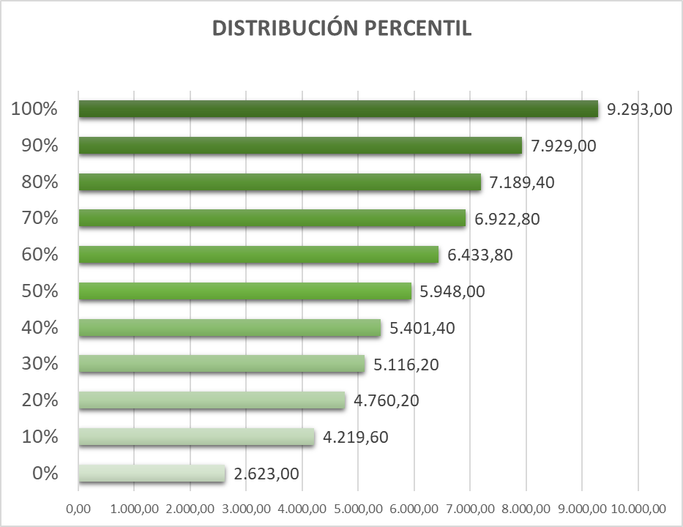 | 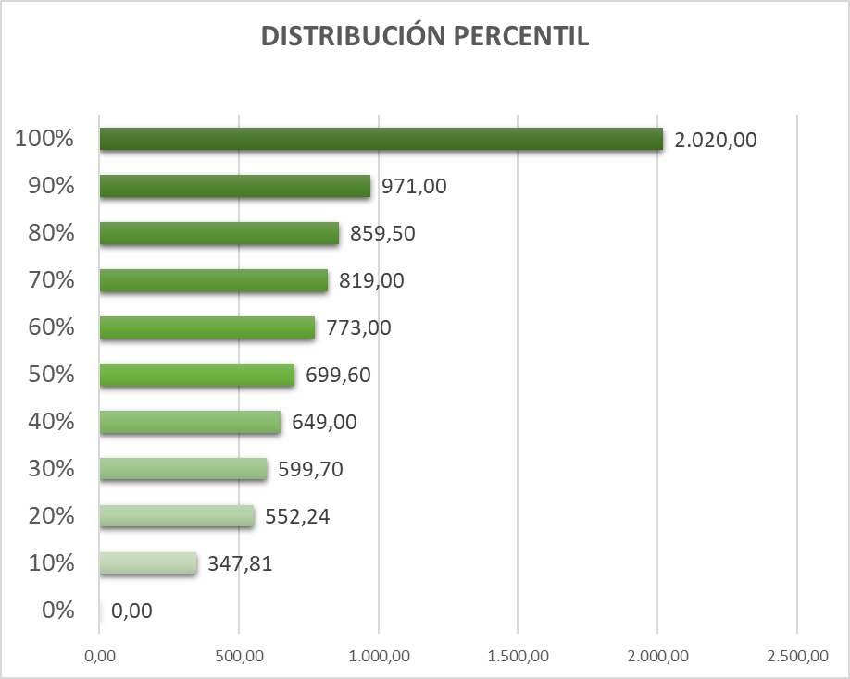 | 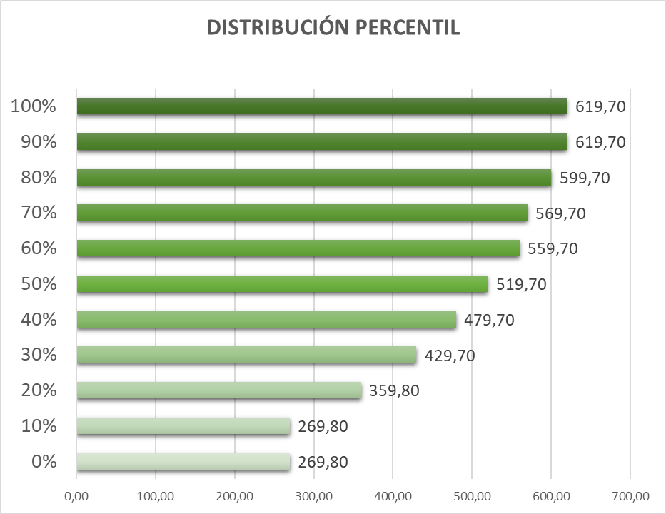
DQO |  | CONDUCTIVIDAD
CONSOLIDADO ANUAL 2025 | ENERO 2026 | CONSOLIDADO ANUAL 2025 | ENERO 2026
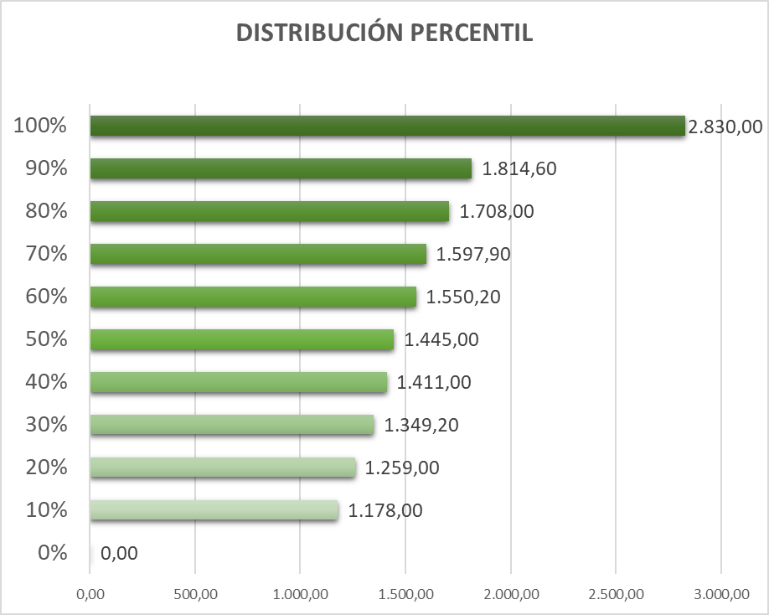 | 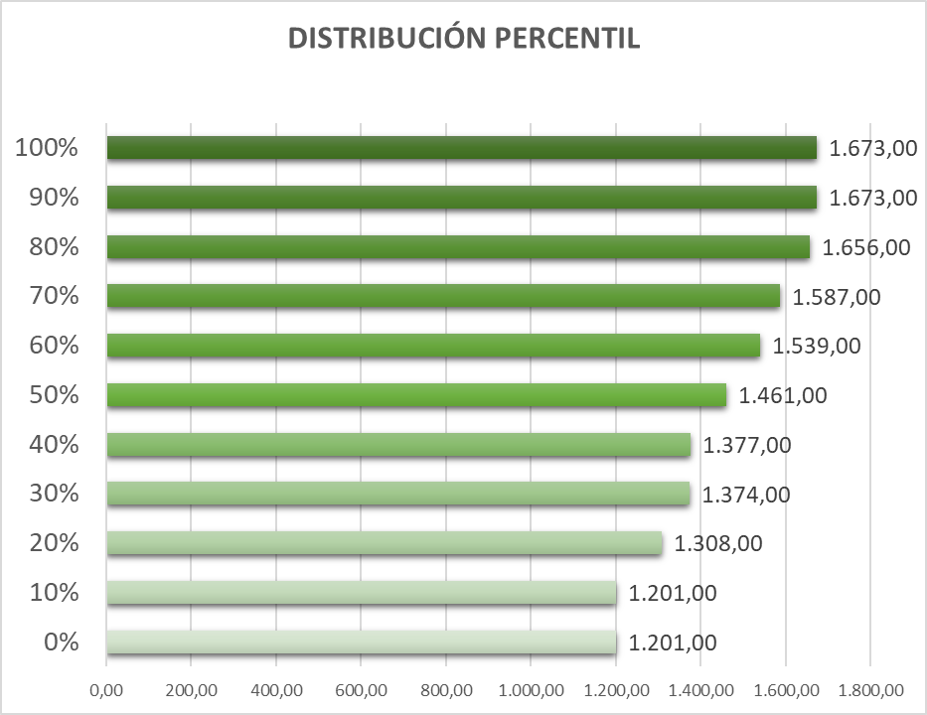 | 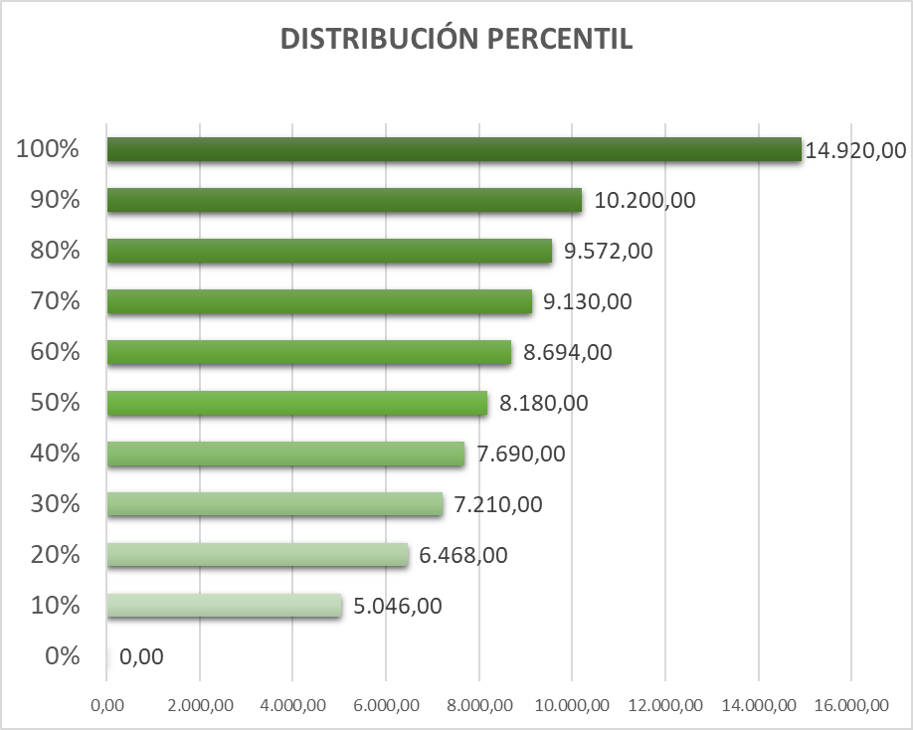 | 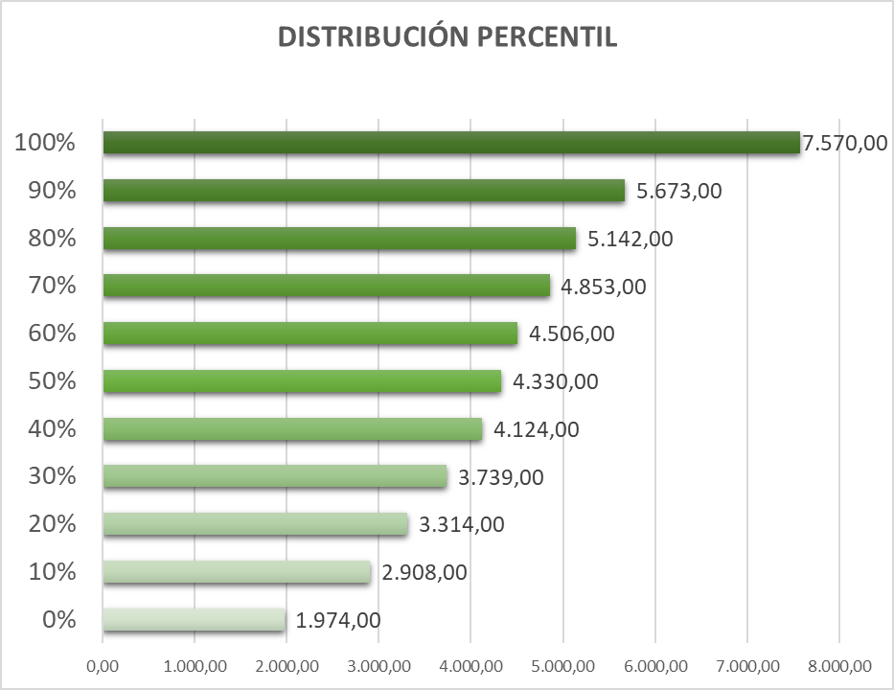
Se evidencia una mejora sustancial en la calidad del agua afluente frente a 2025. En términos de color, el 100% de los datos de enero de 2026 se encuentra en niveles que durante 2025 solo correspondían hasta aproximadamente el percentil 60, lo que implica que cerca del 40% del agua tratada en 2025 ingresaba con cargas de color superiores a cualquier valor observado actualmente. En cloruros, los valores máximos se redujeron de ~2.020 mg/L en 2025 a ~620 mg/L en 2026, representando una disminución cercana al 70%, mientras que la conductividad máxima cayó de ~14.900 a ~7.570 µS/cm (≈50%). De forma similar, la DQO máxima pasó de ~2.830 mg/L en 2025 a ~1.670 mg/L en 2026, y la mediana actual equivale a condiciones de carga baja–media del año anterior. Estas reducciones generalizadas y la menor variabilidad del afluente permiten hoy un tratamiento más estable, menor demanda química y una recirculación más alta y sostenible, condiciones que no eran operativamente estables con la calidad de agua que ingresaba en 2025.

